ダッシュボード
グランキコーナ大阪｜9/22 9/15ゴージャグ確定反映 最終予想 |  |  |  | グランキコーナ大阪本店｜直近3カ月ヒートマップ縮小版
 |  |  |  |  |  |  |  | 簡易ヒートマップ｜直近3カ月
更新 2026/9/21｜9/15ゴーゴージャグラー3全27台の実績をスクショから確定反映 |  |  |  |  |  |  |  | 帯/台番 | 機種 | 対象回数 | 評価 | 直近の見方 | 予測用途
 |  |  |  |  |  |  |  | 469～478 | 東京喰種 | 各3回 | ★★★ | 繰り返し使用 | 塊・再利用候補
 |  |  |  |  |  |  |  | 523～550 | カバネリ2 | 各3回 | ★★★ | 長い帯で反復 | 列/島単位を優先
対象傾向 | 2台並びメイン | 中心機種 | マイジャグラー / アイムジャグラー |  |  |  |  | 602～612 | モンキーV | 各2回 | ★★ | 中～高頻度 | 602～604等を重点監視
結果評価 | 21日ジャグラー傾向は継続 | 再現 | 5/21～9/21の5回連続でジャグラー系 |  |  |  |  | 613～623 | ミリオンゴッド | 各2回 | ★★ | 隣接帯と連動 | ブロック移動候補
予測答え合わせ | ジャグラー方向は的中 | 修正点 | ゴージャグ/ミスターよりマイ/アイム＋2台並びを優先すべきだった |  |  |  |  | 739～756 | 北斗 | 各3回 | ★★★ | 9/19含め強い | 連続投入後の間隔を見る
今後の狙い方 | 21日は隣接2台の同時良挙動を最優先 | 補正 | マイ/アイム → 他ジャグラー → AT機の順に監視 |  |  |  |  | 962～972 | マイジャグV | 各2回 | ★★ | BOX内で反復 | 単品より並び重視
9/21答え合わせ｜事前候補からの修正 |  |  |  |  |  |  |  | 973～978 | マイジャグV | 各3回 | ★★★ | 高頻度帯 | 列・並び最優先
評価 | 機種 / 帯 | 結果との整合 | 今後の扱い |  |  |  |  | 577～594 | 禁書2 | 9/22確定対象 | 直近対象 | 直前対象のため注意 | 翌日候補から除外
◎ | マイジャグラーV / BOX・列 | 実際の中心機種 | 21日では最優先。単品ではなく2台並びを探す |  |  |  |  | 凡例 | ★★★=3回以上 / ★★=2回 / ★=1回 |  |  | 差枚ではなく対象履歴の濃さ
◎ | アイムジャグラー系 | 実際の中心機種 | 21日では最優先。隣接2台のREG/合算同時良化を重視
○ | ゴージャグ3 | ジャグラー方向は整合 | 機種単位より2台並び・列の形成を確認 |  |  |  |  | 島図ヒートマップ画像（直近3カ月）
○ | ミスター / ファンキー / ガールズ等 | ジャグラー方向は整合 | マイ/アイムの次点。2台並び優先
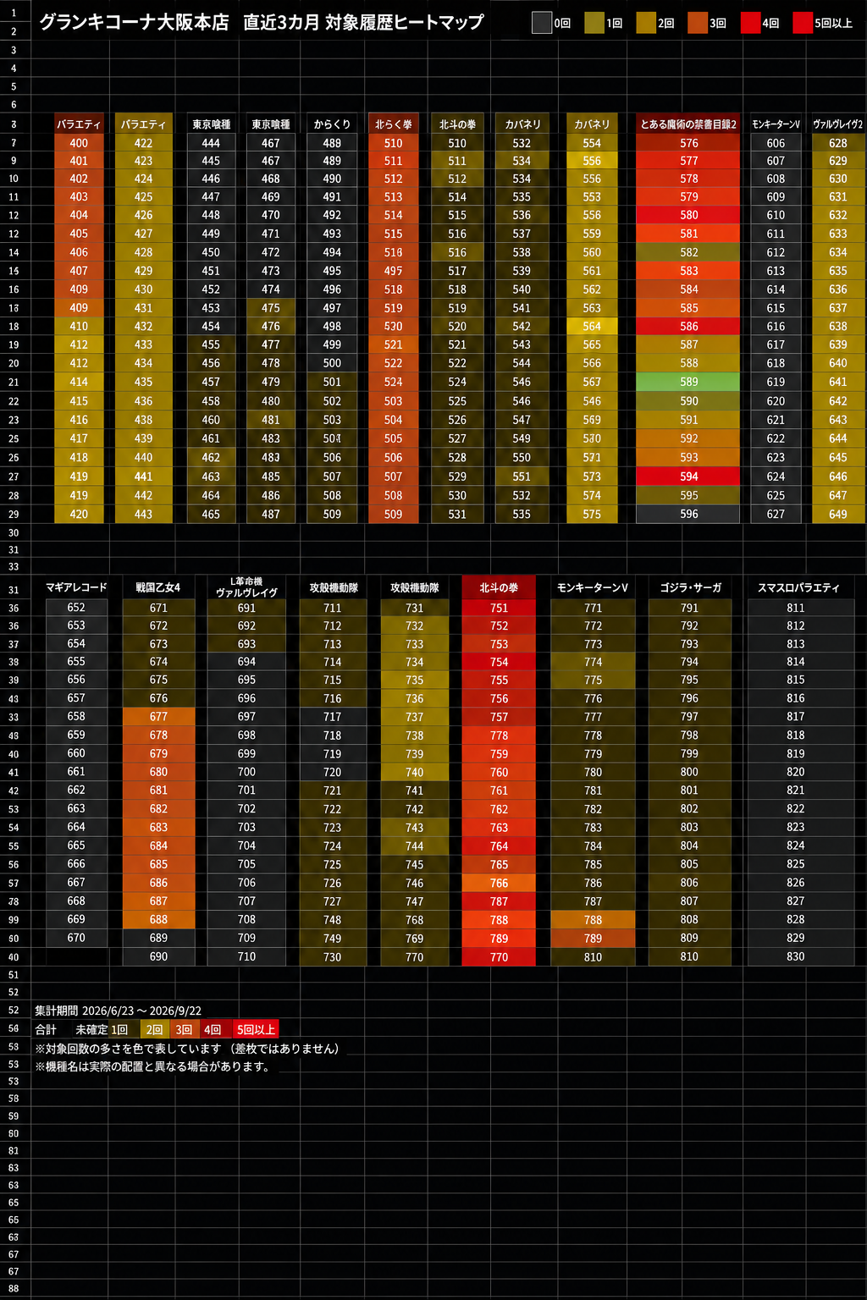
△ | カバネリ / SAO2等AT | 今回の主テーマではなかった | 高機械割価値は維持するが21日補正では下げる
結論 | 21日＝ジャグラー系＋2台並び | 5回連続でジャグラー系 | 次回21日はマイ/アイム隣接2台を最優先
機械割補正 | 同じ+3000枚でも、設定6 106～109%のジャグラーは高設定証拠として重く、114.9%級AT機は単発爆発を割り引く。 | 高設定期待値 | 設定6を掴んだ時はAT機を加点。投入確率と期待値を分離して評価。
FINAL｜2026/9/22（火・国民の休日）
優先 | 候補 | 場所 | 最終根拠
A+ | マイジャグラーV | 941～1006大型BOX内 | 休日でも出玉率ほぼ維持＋7/22・8/22＋9/21。
A | アイム / ネオアイム系 | 現行配置 | 9/21中心＋萬田6/13。前日と別の2台並びを優先。
A- | 攻殻機動隊 | 727～732周辺 | 6/22＋萬田来店実績。休日は機種/並び限定で見る。
A- | モンスターハンターライズ | 763～766周辺 | 4/21 X style＋9/3現行帯。
B+監視 | ゴーゴージャグラー3 | 879～891 / 910～923 | 9/15全27台で平均+1,005枚・104.38%。9/22は同じ火曜だが直近使用済みなので監視止まり。
B+ | リオエース2 | 現行配置 | 5/22＋萬田6/13。
B | SAO2 | 631～642 | 愛波補正は補助。
9/15確定
修正点 | ゴージャグの最終強配分は9/15 | 以前の40日空きは撤回 | 9/22は『7日後の同火曜』と『直近使用済み』の両方を評価。
結論 | 本命順位は変更なし | GoGoだけ監視追加 | マイ → アイム → 攻殻 → モンハン → GoGo監視 → リオ2 → SAO2
9/15 確定対象｜ゴーゴージャグラー3 |  |  |  |  |  |  |  |  |  |  |  |  | 594 禁書目録2 対象1回
対象範囲 | 879～891 / 910～923 | 27台 | 機種全体高配分 |  |  |  |  |  |  |  |  |  | 593 禁書目録2 対象1回
実績 | +27,144枚 / 平均+1,005枚 | 平均7,643G | 19/27プラス・加重出玉率104.38% |  |  |  |  |  |  |  |  |  | 592 禁書目録2 対象1回
履歴扱い | 過去の対象一覧に追加 | 9/22への影響 | 7日後同火曜だが直近使用済みとしてB+監視 |  |  |  |  |  |  |  |  |  | 591 禁書目録2 対象1回
 |  |  |  |  |  |  |  |  |  |  |  |  | 590 禁書目録2 対象1回
対象台データ｜公開台番まで拡充 |  |  |  |  |  |  |  |  |  |  |  |  | 589 禁書目録2 対象1回
日付 |  |  |  |  |  |  |  |  |  |  |  |  | 588 禁書目録2 対象1回
9/1 |  |  |  |  |  |  |  |  |  |  |  |  | 587 禁書目録2 対象1回
 |  |  |  |  |  |  |  |  |  |  |  |  | 586 禁書目録2 対象1回
 |  |  |  |  |  |  |  |  |  |  |  |  | 585 禁書目録2 対象1回
9/9 | マイジャグラーV | 973～978 | 6台列を収録。6/6プラス、全台高稼働。 |  |  |  |  |  |  |  |  |  | 584 禁書目録2 対象1回
9/13 |  |  |  |  |  |  |  |  |  |  |  |  | 583 禁書目録2 対象1回
9/15 | ゴーゴージャグラー3 | 879～891 / 910～923 | 27台すべて収録。19/27プラス、平均+1,005枚。 |  |  |  |  |  |  |  |  |  | 582 禁書目録2 対象1回
9/19 | スマスロ北斗の拳 | 739～756 | 18台収録。17/18プラス、平均+3,361枚級。 |  |  |  |  |  |  |  |  |  | 581 禁書目録2 対象1回
9/19 | マギアレコード | 721～726 | 6台収録。3/6プラス、平均+873枚級。 |  |  |  |  |  |  |  |  |  | 580 禁書目録2 対象1回
9/19 | ヴァルヴレイヴ2 | 643～648 | 6台収録。4/6プラス、平均+479枚級。 |  |  |  |  |  |  |  |  |  | 579 禁書目録2 対象1回
過去21日 | ゴーゴージャグラー3 | 6/21・7/21 各27台 | 両日とも全27台の台番別G数・差枚・BB/RBを追加。 |  |  |  |  |  |  |  |  |  | 578 禁書目録2 対象1回
詳細 | Excel『対象台データ』 | 200台超 | 日付・台番・G数・差枚・BB/RB・推定出玉率・出典URLまで確認可能。 |  |  |  |  |  |  |  |  |  | 577 禁書目録2 対象1回

台番法則｜統計検証を追加

日付＝台番下2桁 | 3/4プラス | p≈0.68 | 603のような好例はあるが再現性不足 | 9/23 最新予想
ゾロ目下2桁 |  |  |  | 候補 | 優先度 | 台番/範囲 | 根拠
角 | 24/28プラス | p≈0.10 | 弱い補助材料 | 禁書目録2 | 高 | 577～594 | 3カ月履歴＋再投入候補
1台おき P-N-P | 25窓 | 期待25.8 | 法則なし | 東京喰種 | 高 | 451～486 | 複数回対象履歴
6台連続プラス | 44窓 | 期待33.6 / p≈0.050 | 長い塊を重視 | モンキーV | 高 | 595～612 | 9/3強対象＋3の日
ジャグ6台連続 | 24窓 | 期待14.2 / p≈0.020 | かなり重視 | 北斗 | 中高 | 739～756 | 9/19対象＋9/21高配分 | 9/23結果反映（9/24更新）
ジャグ最大連続 | 20台 | 期待11.0 / p≈0.011 | 2台並びより長列・BOXを上位評価 | ゴッドイーター | 中高 | 847～849 | 9/21超高配分
GoGo 910～919奇数側 | 15/15プラス | 後付けp≈0.021 | 911/913/915/917/919を監視 | マイジャグV | 中高 | 955～990 | 9/21 BOX強 | 東京喰種 | 1/2 | 平均+4,810枚 | 17/18プラス
末尾5（ジャグ） | 11/11プラス | 未補正p≈0.061 | タイブレークのみ | ネオアイム | 中 | 991～1008 | 9/21列仕掛け | Lカバネリ | 1/2 | 平均+3,220枚 | 14/18プラス
結論 | 末尾より場所 | 同一ブロック＋6台以上の塊 | 今後の台番予想の主軸に変更 | 乙女5 | 中 | 703～720 | 9/21高配分 | ゴージャグ | 高配分 | ユーザー確認
 |  |  |  | 攻殻 | 中 | 727～732 | 9/21高配分 | 9/27視点 | 23日組の再利用＋別主力へのローテーションを両面監視
 |  |  |  | ※当日結果未確定。過去データと最新公開情報からの予想 |  |  |  | 候補軸 | 喰種/カバネリ、モンキーV、からくり2、北斗、ジャグラー
9/23 最新反映
更新 | 内容 | 扱い | 次回予測への反映 |  |  |  |  | coba（@coba_slopachi）公開データ追加｜9/24
9/22確定 | 禁書2 全台5・6 | 確定 | 9/23候補から除外
設置台数ルール | 2台以下の機種 | 除外 | リオ2・シャーマンキング等は予想に出さない |  |  |  |  | 9/19 | 北斗全台＋喰種2台並び複数 | 仕掛け形：全台＋小並び
設定評価 | 当たり/CZ・周囲・複数日再現 | 重視 | 差枚依存を大幅に下げる |  |  |  |  | 9/21 | マイ955-990 BOX＋ネオ991-1008列 | 仕掛け形：BOX＋列
配置評価 | 同一ブロック・6台以上の塊 | 最重視 | 末尾・ゾロ目より優先 |  |  |  |  | 9/23 | 喰種/Lカバ ニブイチ | 仕掛け形：機種単位
9/23候補 | モンキーV 602～604 | 上位 | 周囲込みの設定感で判断 |  |  |  |  | 予想補正 | 27日は同じ形の連続より形のローテーションも重視
9/23候補 | 攻殻 730～732 | 上位 | 過去並び位置の再利用 |  |  |  |  | 重点 | モンキー/からくり→喰種/カバ継続→北斗/ジャグ移動
9/23候補 | 東京喰種 478～483 | 上位 | 6台単位で監視
注意 | 9/23結果は営業中のため未確定 | 未確定 | 結果判明後に答え合わせ
更新時刻 | 2026/09/23 13:50
9/23追加データ | 直近3カ月 対象箇所ヒートマップ（6/23～9/22確認分） | 追加済 | 禁書目録2 577～594の9/22対象を反映 |  |  |  |  | 27日履歴深掘り：モンキーV 595-612は4/27・6/27・8/27で強配分/ニブイチ。からくり2は現配置568-576。過去の613-642台番帯記録は現機種配置と分けて評価。9/27は機種実績と現設置位置を個別に監視。
参照シート | 3カ月ヒートマップ / ヒートマップ対象履歴 | 最新 | 台番単位の対象回数・確認日を参照
更新時刻 | 2026/09/23 17:20

 |  |  |  |  |  |  |  | 9/27最終監視：①モンキーV 602-607中心 ②からくり2 現配置568-576。613-630はミリオンゴッド、631-642はSAO II。過去の台番帯実績と現機種を混同しない。次点は喰種455-460/463-468、カバネリ523-528など。差枚より初当り/CZ/REGと横並びを優先。

